Ključni podatki
Ključni podatki za 20.10.2020 do 24.00

2020-10-21

V skladu z metodologijo spremljanja okužb s SARS-CoV-2 (COVID-19) je presečna ura za zajem laboratorijskih prijav ob 24.00 za podatke preteklega dne. Na podlagi laboratorijskih prijav se dodatno opravi še epidemiološko anketiranje. Zbrane in analizirane podatke do vključno preteklega dne objavljamo vsak dan po 13. uri.

V spodnjem izpisu prikazujemo število prijavljenih primerov okužb s COVID-19 in opravljenih testiranj v Sloveniji do vključno 20. 10. 2020.
301,028 | opravljenih testov1
15,983 | potrjenih primerov (7546 moških, 8437 žensk)
5,891 | opravljenih testov v preteklem dnevu1
1504 | novih primerov v preteklem dnevu
8,846 | aktivnih primerov (ocena)2
422 | število potrjenih primerov/ 100 000

Število prijavljenih primerov okužbe s COVID-19 podcenjuje število resničnih okužb. Spreminjanje števila ni odvisno le od spreminjanja števila novih okužb, ampak tudi od spreminjanja priporočil za testiranje in prakse testiranja.

V Sloveniji smo prvi primer okužbe potrdili 4. 3. 2020. Epidemiološki podatki o spremljanju okužb s COVID-19 v Sloveniji so prikazani v tb1-tb9.

Dnevno število potrjenih primerov COVID-19 do vključno 20. 10. 2020
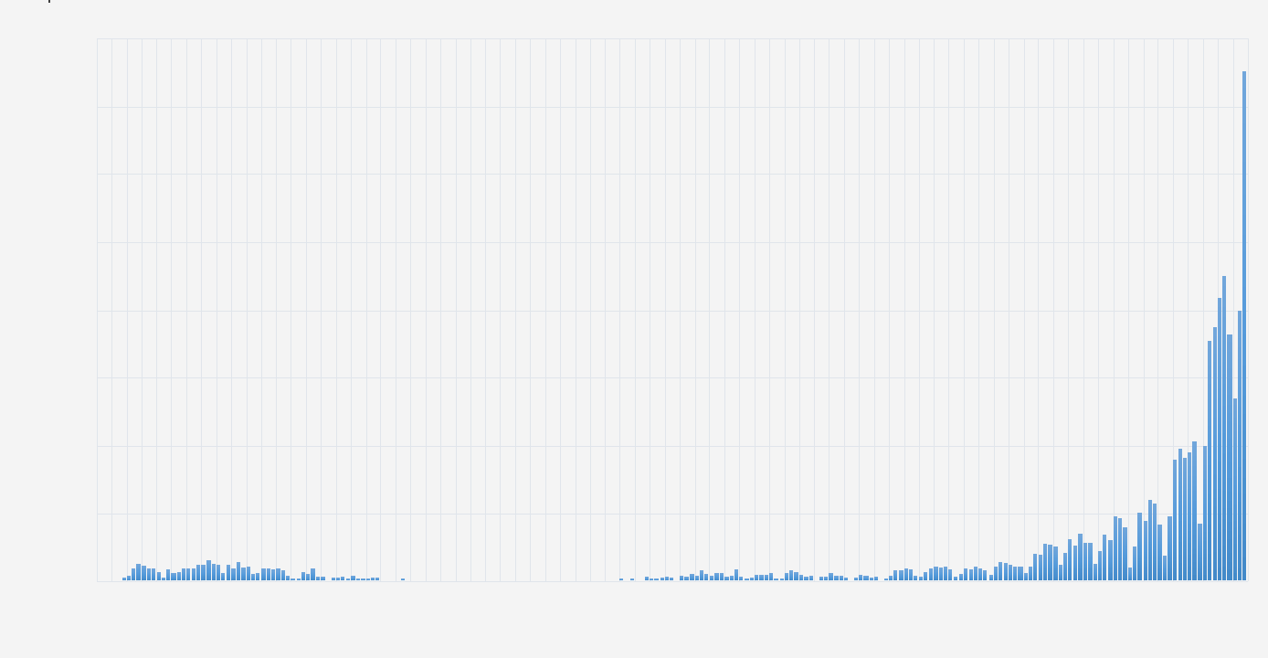

Število potrjenih primerov COVID-19 po statističnih regijah bivanja, 14-dnevna incidenca / 100 000 prebivalcev, 7.10.2020 - 20. 10. 2020
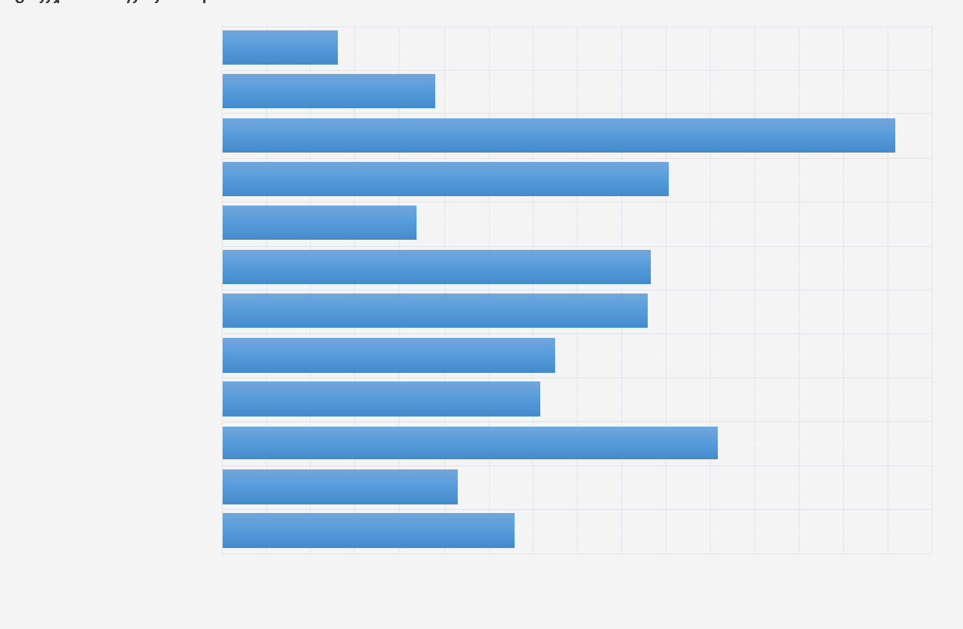

Zaradi dodatnih preverjanj podatkov se primer lahko prerazporedi v drugo občino, statistično regijo ali starostno skupino. Skupno število primerov pri tem ostaja enako.

1 Všteti so opravljeni laboratorijski testi v okviru rutinskega testiranja in Nacionalne raziskave COVID-19. Vir: NLZOH Celje, NLZOH Koper, NLZOH Kranj, NLZOH Ljubljana, NLZOH Maribor, NLZOH Novo mesto, Klinika Golnik, Inštitut za mikrobiologijo imunologijo Ljubljana, Splošna bolnišnica Šempeter pri Novi Gorice, Slošna bolnišnica Slovenj Gradec.
2 Za izračun ocene aktivno okuženih uporabljamo metodologijo ECDC, upoštevamo skupno število novih primerov v zadnjih 14 dnevih (umrle iz ocene izključimo). Metodologija ECDC je navedena v ECDC Rapid Risk Assessement (dostopno na: https://www.ecdc.europa.eu/sites/default/files/documents/covid-19-rapid-risk-assessment-coronavirus-disease-2019-ninth-update-23-april-2020.pdf ) »The 14-day incidence of reported COVID-19 cases in the EU/EEA and UK, providing an estimate of the prevalence of active cases in the population«. ECDC podatke o skupnem številu novih primerov v zadnjih 14 dneh oziroma 14-dnevno kumulativno število prijavljenih primerov COVID-19 (na 100 000 prebivalcev) prikazuje po državah po svetu. Podatki so dostopni na njihovi spletni strani na: https://www.ecdc.europa.eu/en/geographical-distribution-2019-ncov-cases Gre za epidemiološki kazalnik s katerim skušamo opredeliti koliko je v določeni populaciji (državi) takšnih primerov, ki so še kužni in imajo potencial širjenja bolezni. Gre za oceno, ki temelji na predpostavki, da je zbolela oseba kužna od 7 do 12 dni v zmernih primerih in v povprečju do dva tedna v hudih primerih obolenja COVID-19.

